软件
报价日期：2024年5月29日
报价有效期：2024年6月15日

报 价 单（软件报价）
序号 | 产品名称 | 模块内容 | 描述 | 备注 | 小计
 | 矿物分析数据展示平台 | 服务器按系统要求由客户自行配备
1 | 平台 | 需求调研与系统设计 | 1、需求功能调研，通过会议、工作坊等形式明确项目目标、预期成果及关键性能指标(KPIs)、与客户进行多轮需求评审会议，对需求进行修正和完善，直至双方达成一致，确认实施方案，确立项目基准线。 2、原型设计：利用前端展示界面工具设计系统界面原型，涵盖所有主要功能页面及用户操作流程，注重用户体验(UX)设计原则，确保界面直观易用。 交互逻辑定义：定义页面间跳转逻辑、表单验证规则、错误提示信息等，确保用户在每个环节都能流畅操作。 客户预览与反馈：通过演示会或共享设计稿的方式，让客户预览系统界面及交互效果，收集客户的反馈意见，特别是针对业务流程的合理性、界面元素布局及视觉效果等方面的建议。 3、根据需求调研最终结果以及系统交互，进行平台框架设计，包括前后端框架、数据表结构以及后期部署整体网络结构； |  | 1,000
2 | 平台 | 现有数据接入 | 1、将现有数据表结构从现有数据库或Excel表格通过查询数据库（如使用SQL语句或数据库管理工具）获取现有数据表的详细结构信息。包括每个表的名称、字段名、字段类型（如整型、字符串、日期时间等）、字段长度、是否允许为空、主键、外键关系以及索引情况等； 2、设计Django模型，基于收集到的信息，在Django应用中定义相应的数据模型，使用类属性来定义数据库表的字段和行为。 |  | 1,000
3 | 平台 | 算法模型接入 | 1、搭建后端框架：选择适合API开发的框架，如Django，内置强大的ORM系统和管理后台，便于开发和管理。 2、设计API接口 接口规范：采用RESTful风格设计接口，例如/api/v1/T/{device_id}/performance/{start_date}/{end_date}，其中device_id为设备编号，start_date和end_date为查询的时间段。 请求与响应格式：请求体可接受JSON格式，携带必要的查询参数；响应则应返回JSON格式的结果，包括曲线数据点列表、状态码及可能的错误信息。 3、对接算法模型 封装算法调用：将开发好的的算法模型封装成可调用的服务或库，确保后端接口能够根据传入的设备编号和时间范围调用算法，计算所需曲线数据，并根据传入时间分析时间段内的矿物类型。 |  | 1,000
4 | 平台 | 设备管理模块 | 设备清单管理，支持录入设备基本信息，如设备型号、品牌、测量范围、精度等信息（具体字段类型由客户提供） | 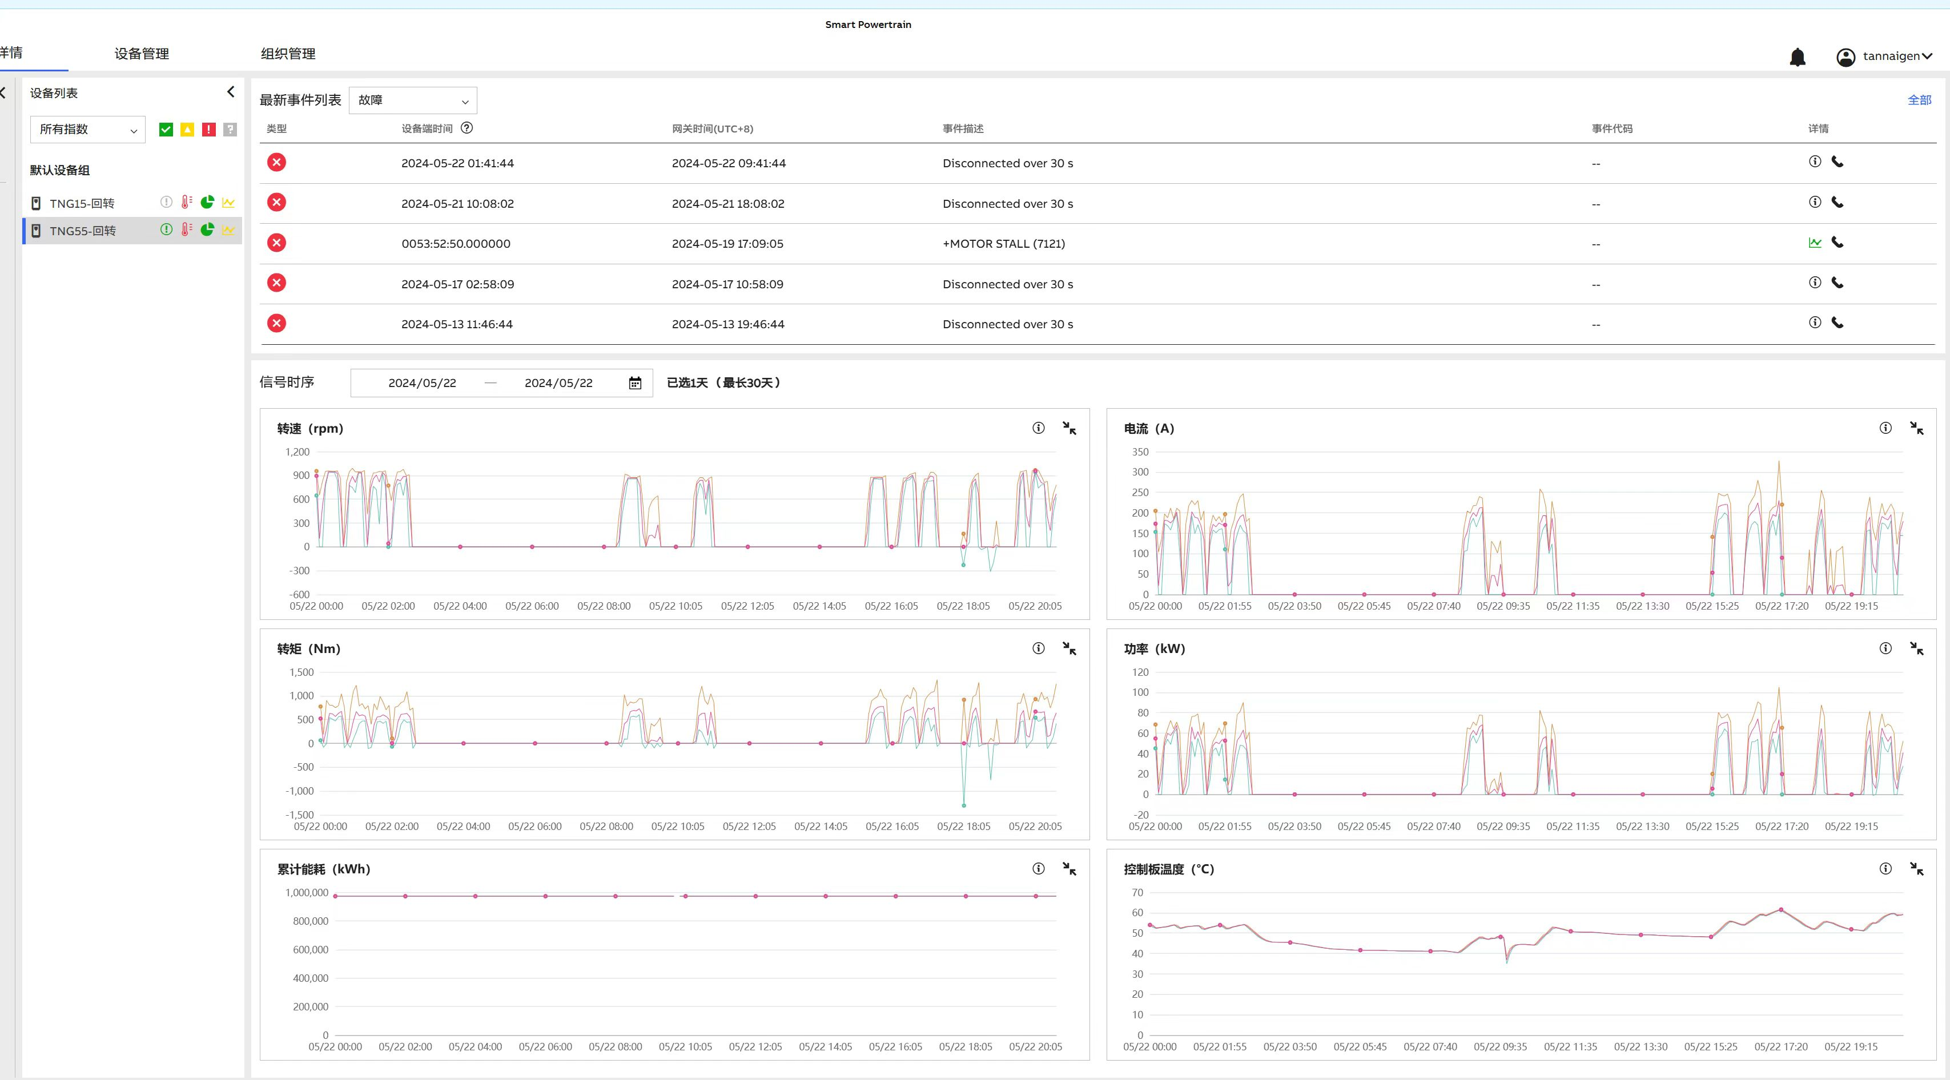 | 1,000
6 | 平台 | 设备检测数据展示、材料分析评估 | 根据选中的设备以及时间段的曲线中的频率判断当前时段矿物的属性，包括静态抗压强度、弹性模量、泊松比、抗拉强度、黏聚力、拉强比等（具体由客户提供），这一展示可以通过选择的时间段不同展示材料当前属性的变化，并分析具体的材料类型 |  | 3,000
9 | 平台 | 材料属性录入、新材料相关数据导入 | 材料属性清单展示，展示现有材料的基本属性值，并可以通过界面直接录入新材料种类以及各种属性值； 按照指定的格式导入新材料的监测数据，自动完成模型的训练与更新 |  | 3,000
10 | 平台 | 用户登陆 | 用户登陆、登出、验证码 |  | 1,000
12 | 其他 | 整体功能测试 | 系统集成测试与缺陷修复 |  | 500
13 | 其他 | 环境配置 | 上线环境配置 |  | 500
15 | 其他 | 培训 | 功能使用培训 |  | 500
16 | 总价 |  |  |  | 12,500.00

